断水チラシ (中学校の部)
 | 断 水 のお知らせ
大変ご迷惑をお掛けいたしますが、水道工事のため、下記のとおり断水いたしますので、ご協力をお願いいたします。
また、道路の通行についても、ご迷惑をおかけする場合もありますので、ご協力いただきますよう重ねてお願いいたします。

2025-04-01 |  | 午後 1時00分 から | 開始日 | 2025-04-01 | 13:00:00

日付（西暦）と時刻（２４時間表記）を入力してください。
※時刻は0：0１～24：00の間の時間で入力してください。
お知らせ内に和暦及び１２時間表記で反映されます。
 |  |  | 終了日 | 2025-04-01 | 16:00:00
2025-04-01 |  | 午後 4時00分 まで

≪ お 願 い ≫
☆ あらかじめ、水を汲み置きしてください。
☆ 断水の間は、必ず蛇口を閉めてください。
☆ 工事の状況により、多少時間が前後する場合がありますので、ご了承ください。
☆ 悪天候などで、工事・断水が延期になる場合があります。その際は、あらためて
お知らせさせていただきます。
☆ 工事完了後は、濁り水が出る場合があります。しばらく水を出していただくと
きれいな水になります。濁りがないことを確認した後にご使用ください。
☆ 電気温水器（エコキュート等）、給湯器、食洗器、湯沸器、浄水器などの給水器具を
お使いの方は、万が一の故障を防ぐため、断水時間中は使用しないでください。
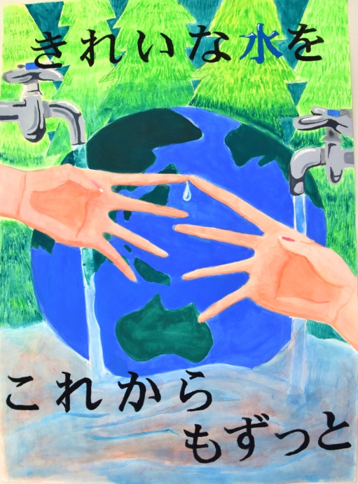
施工業者
連絡先

担当者
連絡先

福島市上下水道局
水道ポスターコンクール2025
最優秀作品（中学校の部）

断水チラシ (高学年の部)
 | 断 水 のお知らせ
大変ご迷惑をお掛けいたしますが、水道工事のため、下記のとおり断水いたしますので、ご協力をお願いいたします。
また、道路の通行についても、ご迷惑をおかけする場合もありますので、ご協力いただきますよう重ねてお願いいたします。

2025-04-01 |  | 午後 1時00分 から | 開始日 | 2025-04-01 | 13:00:00

日付（西暦）と時刻（２４時間表記）を入力してください。
※時刻は0：0１～24：00の間の時間で入力してください。
お知らせ内に和暦及び１２時間表記で反映されます。
 |  |  | 終了日 | 2025-04-01 | 16:00:00
2025-04-01 |  | 午後 4時00分 まで

≪ お 願 い ≫
☆ あらかじめ、水を汲み置きしてください。
☆ 断水の間は、必ず蛇口を閉めてください。
☆ 工事の状況により、多少時間が前後する場合がありますので、ご了承ください。
☆ 悪天候などで、工事・断水が延期になる場合があります。その際は、あらためて
お知らせさせていただきます。
☆ 工事完了後は、濁り水が出る場合があります。しばらく水を出していただくと
きれいな水になります。濁りがないことを確認した後にご使用ください。
☆ 電気温水器（エコキュート等）、給湯器、食洗器、湯沸器、浄水器などの給水器具を
お使いの方は、万が一の故障を防ぐため、断水時間中は使用しないでください。

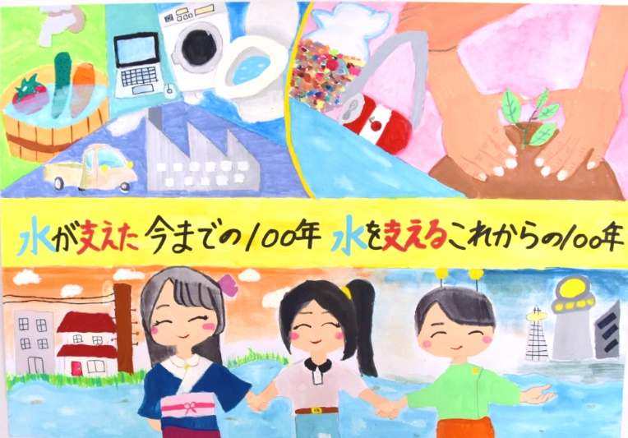
施工業者
連絡先

担当者
連絡先

福島市上下水道局
水道ポスターコンクール2025
最優秀作品（小学校高学年の部）

断水チラシ (低学年の部)
 | 断 水 のお知らせ
大変ご迷惑をお掛けいたしますが、水道工事のため、下記のとおり断水いたしますので、ご協力をお願いいたします。
また、道路の通行についても、ご迷惑をおかけする場合もありますので、ご協力いただきますよう重ねてお願いいたします。

2025-04-01 |  | 午後 1時00分 から | 開始日 | 2025-04-01 | 13:00:00

日付（西暦）と時刻（２４時間表記）を入力してください。
※時刻は0：0１～24：00の間の時間で入力してください。
お知らせ内に和暦及び１２時間表記で反映されます。
 |  |  | 終了日 | 2025-04-01 | 16:00:00
2025-04-01 |  | 午後 4時00分 まで

≪ お 願 い ≫
☆ あらかじめ、水を汲み置きしてください。
☆ 断水の間は、必ず蛇口を閉めてください。
☆ 工事の状況により、多少時間が前後する場合がありますので、ご了承ください。
☆ 悪天候などで、工事・断水が延期になる場合があります。その際は、あらためて
お知らせさせていただきます。
☆ 工事完了後は、濁り水が出る場合があります。しばらく水を出していただくと
きれいな水になります。濁りがないことを確認した後にご使用ください。
☆ 電気温水器（エコキュート等）、給湯器、食洗器、湯沸器、浄水器などの給水器具を
お使いの方は、万が一の故障を防ぐため、断水時間中は使用しないでください。

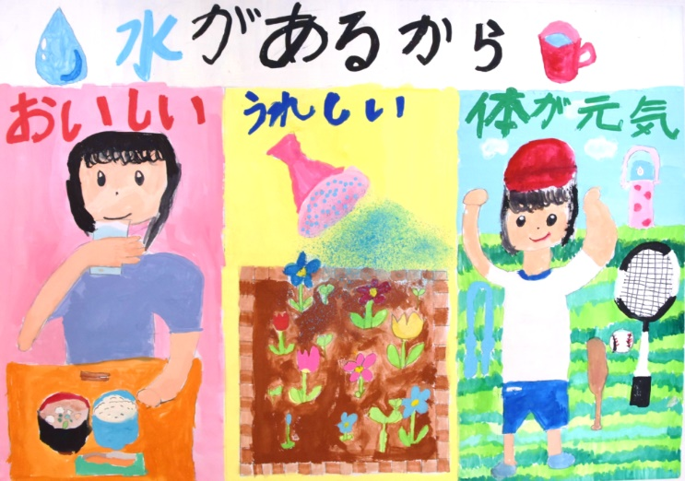
施工業者
連絡先

担当者
連絡先

福島市上下水道局
水道ポスターコンクール2025
最優秀作品（小学校低学年の部）

